sheet1
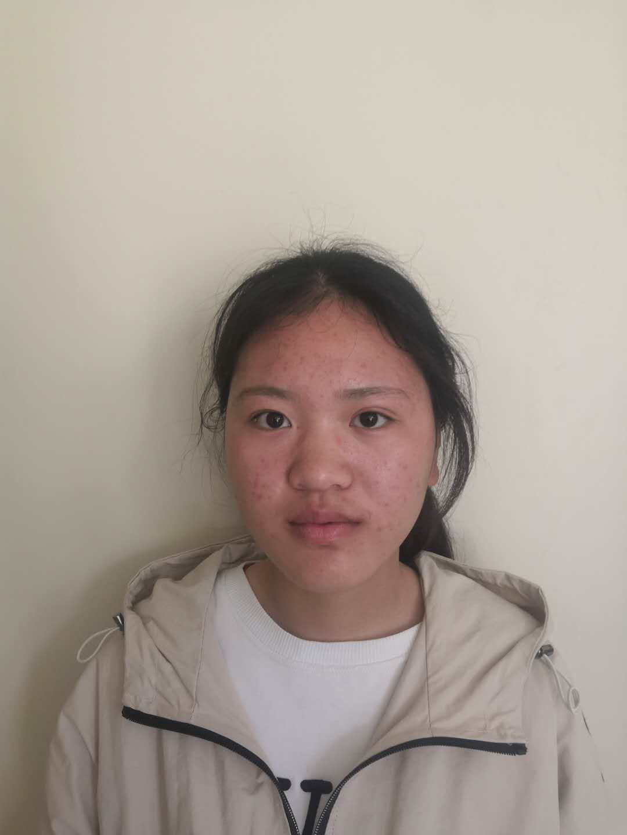
 |  |  |  | 苏 州 工 业 园 区 疾 病 防 治 中 心
 |  |  |  | 苏 州 工 业 园 区 体 检 中 心
* 1520190505208 * |  |  |  | 体 检 报 告 单
姓名 | 周莹 |  |  |  |  |  | 性别 | 女 | 身份证号 |  | 320724200108162723
单位 | 友达光电—外包
其他 | 入职体检
眼科 | 左 | 裸眼视力 | 1.0 |  |  | 矫正 视力 |  |  |  | 矫正 度数 |  |  | 色觉：正常 | 医生签字： 丁俭
 | 右 |  | 1.0 |  |  |  |  |  |  |  |  |  | 其他：
五官科 | 听力 | 左 正常 |  |  |  | 耳疾： 无 |  |  |  | 嗅觉：正常 |  |  | 鼻病：无 | 医生签字： 高琴
 |  | 右 正常 |  |  |  | 颜面部：未见异常 |  |  |  | 咽喉：正常 |  |  | 唇腭：未见异常
 | 门齿：有 |  |  |  |  | 口吃： 无 |  |  |  | 其他： _
外科 | 身高：166 cm |  |  |  | 皮肤： 未见异常 |  |  |  | 淋巴：未触及 |  |  | 甲状腺： 未见异常 |  | 医生签字： 彭文忠
 | 体重：53.0 Kg |  |  |  | 脊柱： 正常 |  |  |  | 四肢：无异常 |  |  | 扁平足： 无
 | 关节：未见异常 |  |  |  |  |  |  |  | 其他： _
内科 | 血压： 98 / 60 mmHg |  |  |  |  | 心率：91 次/分 |  |  |  | 医生：刘祥光 |  | 发育及营养状况：正常 |  | 医生签字： 薛荣华
 | 肺及呼吸道： 二肺呼吸音清 |  |  |  |  |  |  |  |  | 神经及精神： 未见异常
 | 心脏及血管： 律齐，无杂音 |  |  |  |  |  |  |  |  | 肝： 未扪及
 | 脾： 未扪及 |  |  |  |  |  |  |  |  | 其他：_
化验 | 血： |  |  |  |  |  |  |  |  |  |  |  |  | 医生签字： 封华
 | RBC 3.66 10e12/L WBC 5.2 10e9/L PLT 204 10e9/L MCH 32.2 Pg MCHC 354 g/L
 | HGB 118 g/l MID 0.2 10e9/L MPV 7.9 fl GRA 3.1 10e9/L
 | MCV 91 fl LYM 1.9 10e9/L HCT 0.333 RDW 13.8 %
 | MIDp 4.3% GRAp 59 % LYMp 36.7 %
 | 谷丙转氨酶： 9U/L (正常值≤42IU/L) 谷草转氨酶： 11U/L (正常值≤37IU/L)
尿检 | 蛋白质 Neg 血 Neg 葡萄糖 Neg 白细胞 Neg |  |  |  |  |  |  |  |  |  |  |  |  | 医生签字： 周强
 | 酮体 Neg 尿胆原 Normnl 胆红素 Neg 亚硝酸盐 Neg
 | 维生素C 0 mnol/L 比重 ﹥=1.030 酸碱度 5.5 微白蛋白 Neg g/L
心电图检查： 正常心电图 |  |  |  |  |  |  |  |  |  |  |  |  |  | 医生签字： 吕晓梅
胸部X光检查： 心肺透视未见异常 |  |  |  |  |  |  |  |  |  |  |  |  |  | 医生签字： 邱晶
体 检 结 果 | 所检项目未见异常 |  |  |  |  |  |  |  | 体 检 建 议 | 合格

主检医师： |  |  |  |  |  |  |  | 体检日期： 2019-05-05
 |  |  |  |  |  |  |  | 打印日期： 2019-05-05
复查注意事项：
1.复查凭本报告单周一至周六上午7:00-11:00在本体检中心进行复查，请先在服务台办理相关手续；2.只复查一次； |  |  |  |  |  |  |  |  |  |  |  |  |  | 扫一扫 辩真伪
3.复查前请注意休息，避免激烈运动； 4.复查肝功能当日请空腹； 5.复查尿常规请避开月经期。

甘云云
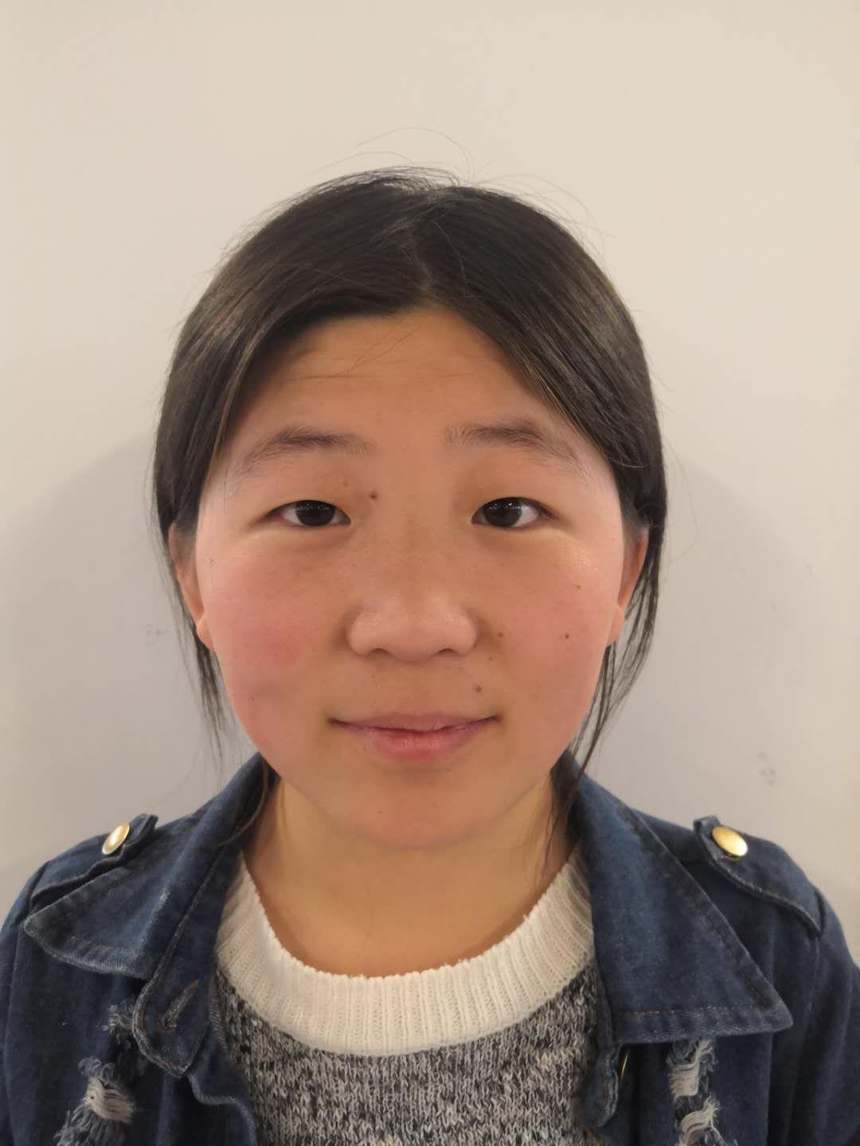
 |  |  |  | 苏 州 工 业 园 区 疾 病 防 治 中 心
 |  |  |  | 苏 州 工 业 园 区 体 检 中 心
* 1520190507042 * |  |  |  | 体 检 报 告 单
姓名 | 甘云云 |  |  |  |  |  | 性别 | 女 | 身份证号 |  | 370481200003017028
单位 | 友达光电—外包
其他 | 入职体检
眼科 | 左 | 裸眼视力 | 1.0 |  |  | 矫正 视力 |  |  |  | 矫正 度数 |  |  | 色觉：正常 | 医生签字： 丁俭
 | 右 |  | 1.0 |  |  |  |  |  |  |  |  |  | 其他：
五官科 | 听力 | 左 正常 |  |  |  | 耳疾： 无 |  |  |  | 嗅觉：正常 |  |  | 鼻病：无 | 医生签字： 高琴
 |  | 右 正常 |  |  |  | 颜面部：未见异常 |  |  |  | 咽喉：正常 |  |  | 唇腭：未见异常
 | 门齿：有 |  |  |  |  | 口吃： 无 |  |  |  | 其他： _
外科 | 身高：162 cm |  |  |  | 皮肤： 未见异常 |  |  |  | 淋巴：未触及 |  |  | 甲状腺： 未见异常 |  | 医生签字： 彭文忠
 | 体重：52.0 Kg |  |  |  | 脊柱： 正常 |  |  |  | 四肢：无异常 |  |  | 扁平足： 无
 | 关节：未见异常 |  |  |  |  |  |  |  | 其他： _
内科 | 血压： 98 / 60 mmHg |  |  |  |  | 心率：91 次/分 |  |  |  | 医生：刘祥光 |  | 发育及营养状况：正常 |  | 医生签字： 薛荣华
 | 肺及呼吸道： 二肺呼吸音清 |  |  |  |  |  |  |  |  | 神经及精神： 未见异常
 | 心脏及血管： 律齐，无杂音 |  |  |  |  |  |  |  |  | 肝： 未扪及
 | 脾： 未扪及 |  |  |  |  |  |  |  |  | 其他：_
化验 | 血： |  |  |  |  |  |  |  |  |  |  |  |  | 医生签字： 封华
 | RBC 3.66 10e12/L WBC 5.2 10e9/L PLT 204 10e9/L MCH 32.2 Pg MCHC 354 g/L
 | HGB 118 g/l MID 0.2 10e9/L MPV 7.9 fl GRA 3.1 10e9/L
 | MCV 91 fl LYM 1.9 10e9/L HCT 0.333 RDW 13.8 %
 | MIDp 4.3% GRAp 59 % LYMp 36.7 %
 | 谷丙转氨酶： 9U/L (正常值≤42IU/L) 谷草转氨酶： 11U/L (正常值≤37IU/L)
尿检 | 蛋白质 Neg 血 Neg 葡萄糖 Neg 白细胞 Neg |  |  |  |  |  |  |  |  |  |  |  |  | 医生签字： 周强
 | 酮体 Neg 尿胆原 Normnl 胆红素 Neg 亚硝酸盐 Neg
 | 维生素C 0 mnol/L 比重 ﹥=1.030 酸碱度 5.5 微白蛋白 Neg g/L
心电图检查： 正常心电图 |  |  |  |  |  |  |  |  |  |  |  |  |  | 医生签字： 吕晓梅
胸部X光检查： 心肺透视未见异常 |  |  |  |  |  |  |  |  |  |  |  |  |  | 医生签字： 邱晶
体 检 结 果 | 所检项目未见异常 |  |  |  |  |  |  |  | 体 检 建 议 | 合格

主检医师： |  |  |  |  |  |  |  | 体检日期： 2019-05-07
 |  |  |  |  |  |  |  | 打印日期： 2019-05-07
复查注意事项：
1.复查凭本报告单周一至周六上午7:00-11:00在本体检中心进行复查，请先在服务台办理相关手续；2.只复查一次； |  |  |  |  |  |  |  |  |  |  |  |  |  | 扫一扫 辩真伪
3.复查前请注意休息，避免激烈运动； 4.复查肝功能当日请空腹； 5.复查尿常规请避开月经期。

刘力萃
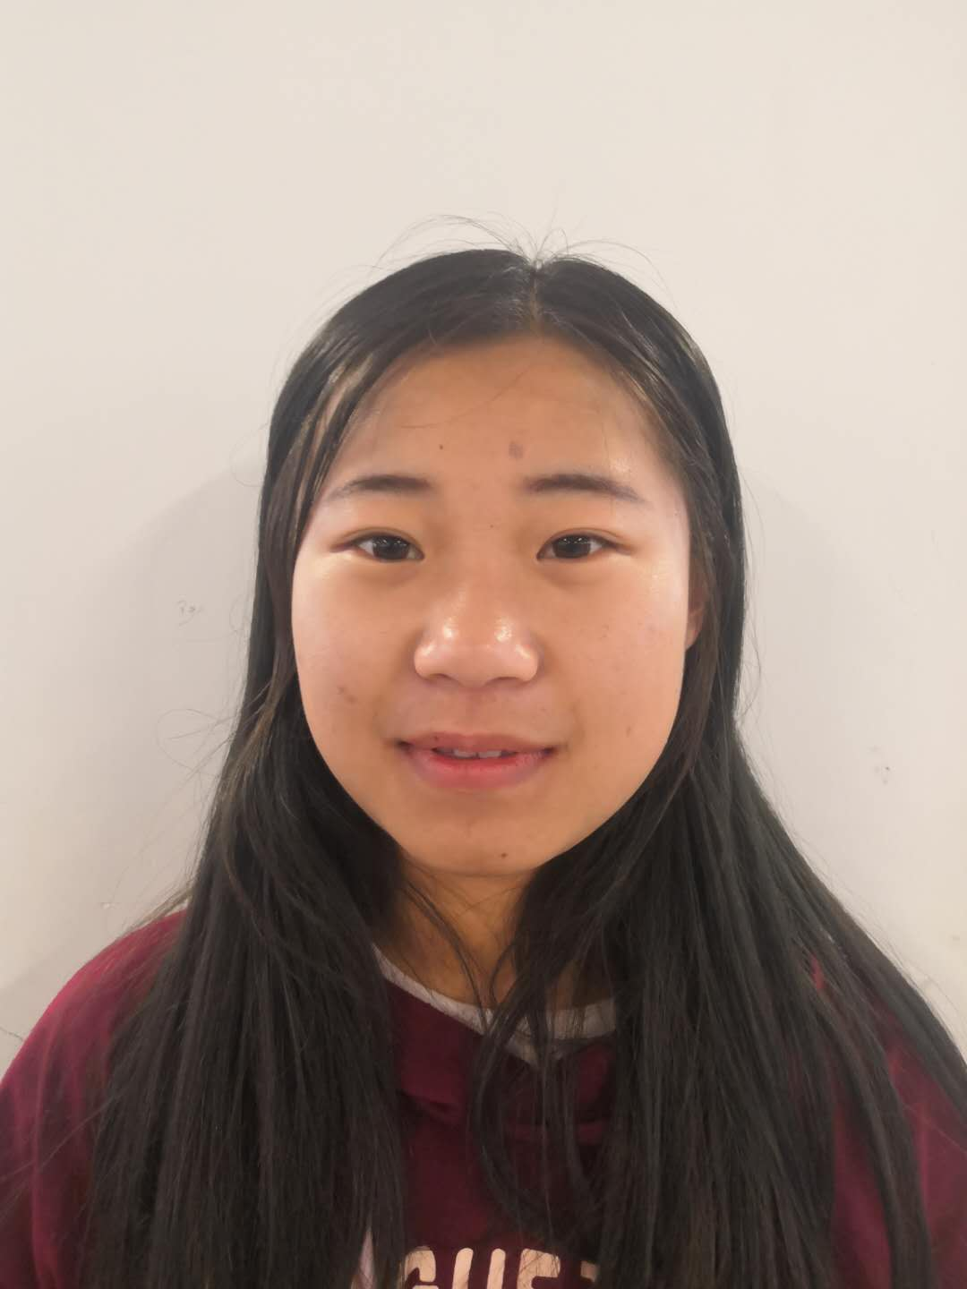
 |  |  |  | 苏 州 工 业 园 区 疾 病 防 治 中 心
 |  |  |  | 苏 州 工 业 园 区 体 检 中 心
* 1520190507043 * |  |  |  | 体 检 报 告 单
姓名 | 刘力萃 |  |  |  |  |  | 性别 | 女 | 身份证号 |  | 370481200102264307
单位 | 友达光电—外包
其他 | 入职体检
眼科 | 左 | 裸眼视力 | 1.0 |  |  | 矫正 视力 |  |  |  | 矫正 度数 |  |  | 色觉：正常 | 医生签字： 丁俭
 | 右 |  | 1.0 |  |  |  |  |  |  |  |  |  | 其他：
五官科 | 听力 | 左 正常 |  |  |  | 耳疾： 无 |  |  |  | 嗅觉：正常 |  |  | 鼻病：无 | 医生签字： 高琴
 |  | 右 正常 |  |  |  | 颜面部：未见异常 |  |  |  | 咽喉：正常 |  |  | 唇腭：未见异常
 | 门齿：有 |  |  |  |  | 口吃： 无 |  |  |  | 其他： _
外科 | 身高：159 cm |  |  |  | 皮肤： 未见异常 |  |  |  | 淋巴：未触及 |  |  | 甲状腺： 未见异常 |  | 医生签字： 彭文忠
 | 体重：54.0 Kg |  |  |  | 脊柱： 正常 |  |  |  | 四肢：无异常 |  |  | 扁平足： 无
 | 关节：未见异常 |  |  |  |  |  |  |  | 其他： _
内科 | 血压： 98 / 60 mmHg |  |  |  |  | 心率：91 次/分 |  |  |  | 医生：刘祥光 |  | 发育及营养状况：正常 |  | 医生签字： 薛荣华
 | 肺及呼吸道： 二肺呼吸音清 |  |  |  |  |  |  |  |  | 神经及精神： 未见异常
 | 心脏及血管： 律齐，无杂音 |  |  |  |  |  |  |  |  | 肝： 未扪及
 | 脾： 未扪及 |  |  |  |  |  |  |  |  | 其他：_
化验 | 血： |  |  |  |  |  |  |  |  |  |  |  |  | 医生签字： 封华
 | RBC 3.66 10e12/L WBC 5.2 10e9/L PLT 204 10e9/L MCH 32.2 Pg MCHC 354 g/L
 | HGB 118 g/l MID 0.2 10e9/L MPV 7.9 fl GRA 3.1 10e9/L
 | MCV 91 fl LYM 1.9 10e9/L HCT 0.333 RDW 13.8 %
 | MIDp 4.3% GRAp 59 % LYMp 36.7 %
 | 谷丙转氨酶： 9U/L (正常值≤42IU/L) 谷草转氨酶： 11U/L (正常值≤37IU/L)
尿检 | 蛋白质 Neg 血 Neg 葡萄糖 Neg 白细胞 Neg |  |  |  |  |  |  |  |  |  |  |  |  | 医生签字： 周强
 | 酮体 Neg 尿胆原 Normnl 胆红素 Neg 亚硝酸盐 Neg
 | 维生素C 0 mnol/L 比重 ﹥=1.030 酸碱度 5.5 微白蛋白 Neg g/L
心电图检查： 正常心电图 |  |  |  |  |  |  |  |  |  |  |  |  |  | 医生签字： 吕晓梅
胸部X光检查： 心肺透视未见异常 |  |  |  |  |  |  |  |  |  |  |  |  |  | 医生签字： 邱晶
体 检 结 果 | 所检项目未见异常 |  |  |  |  |  |  |  | 体 检 建 议 | 合格

主检医师： |  |  |  |  |  |  |  | 体检日期： 2019-05-07
 |  |  |  |  |  |  |  | 打印日期： 2019-05-07
复查注意事项：
1.复查凭本报告单周一至周六上午7:00-11:00在本体检中心进行复查，请先在服务台办理相关手续；2.只复查一次； |  |  |  |  |  |  |  |  |  |  |  |  |  | 扫一扫 辩真伪
3.复查前请注意休息，避免激烈运动； 4.复查肝功能当日请空腹； 5.复查尿常规请避开月经期。

赵永彬
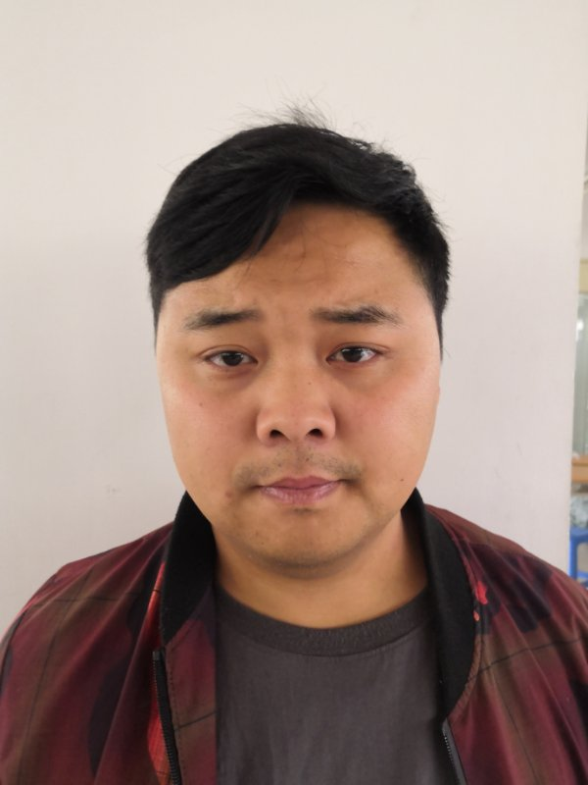
 |  |  |  | 苏 州 工 业 园 区 疾 病 防 治 中 心
 |  |  |  | 苏 州 工 业 园 区 体 检 中 心
* 1520190507044 * |  |  |  | 体 检 报 告 单
姓名 | 赵永彬 |  |  |  |  |  | 性别 | 男 | 身份证号 |  | 341222198905105419
单位 | 友达光电—外包
其他 | 入职体检
眼科 | 左 | 裸眼视力 | 1.0 |  |  | 矫正 视力 |  |  |  | 矫正 度数 |  |  | 色觉：正常 | 医生签字： 丁俭
 | 右 |  | 1.0 |  |  |  |  |  |  |  |  |  | 其他：
五官科 | 听力 | 左 正常 |  |  |  | 耳疾： 无 |  |  |  | 嗅觉：正常 |  |  | 鼻病：无 | 医生签字： 高琴
 |  | 右 正常 |  |  |  | 颜面部：未见异常 |  |  |  | 咽喉：正常 |  |  | 唇腭：未见异常
 | 门齿：有 |  |  |  |  | 口吃： 无 |  |  |  | 其他： _
外科 | 身高：172 cm |  |  |  | 皮肤： 未见异常 |  |  |  | 淋巴：未触及 |  |  | 甲状腺： 未见异常 |  | 医生签字： 彭文忠
 | 体重：85.0 Kg |  |  |  | 脊柱： 正常 |  |  |  | 四肢：无异常 |  |  | 扁平足： 无
 | 关节：未见异常 |  |  |  |  |  |  |  | 其他： _
内科 | 血压： 98 / 60 mmHg |  |  |  |  | 心率：91 次/分 |  |  |  | 医生：刘祥光 |  | 发育及营养状况：正常 |  | 医生签字： 薛荣华
 | 肺及呼吸道： 二肺呼吸音清 |  |  |  |  |  |  |  |  | 神经及精神： 未见异常
 | 心脏及血管： 律齐，无杂音 |  |  |  |  |  |  |  |  | 肝： 未扪及
 | 脾： 未扪及 |  |  |  |  |  |  |  |  | 其他：_
化验 | 血： |  |  |  |  |  |  |  |  |  |  |  |  | 医生签字： 封华
 | RBC 3.66 10e12/L WBC 5.2 10e9/L PLT 204 10e9/L MCH 32.2 Pg MCHC 354 g/L
 | HGB 118 g/l MID 0.2 10e9/L MPV 7.9 fl GRA 3.1 10e9/L
 | MCV 91 fl LYM 1.9 10e9/L HCT 0.333 RDW 13.8 %
 | MIDp 4.3% GRAp 59 % LYMp 36.7 %
 | 谷丙转氨酶： 9U/L (正常值≤42IU/L) 谷草转氨酶： 11U/L (正常值≤37IU/L)
尿检 | 蛋白质 Neg 血 Neg 葡萄糖 Neg 白细胞 Neg |  |  |  |  |  |  |  |  |  |  |  |  | 医生签字： 周强
 | 酮体 Neg 尿胆原 Normnl 胆红素 Neg 亚硝酸盐 Neg
 | 维生素C 0 mnol/L 比重 ﹥=1.030 酸碱度 5.5 微白蛋白 Neg g/L
心电图检查： 正常心电图 |  |  |  |  |  |  |  |  |  |  |  |  |  | 医生签字： 吕晓梅
胸部X光检查： 心肺透视未见异常 |  |  |  |  |  |  |  |  |  |  |  |  |  | 医生签字： 邱晶
体 检 结 果 | 所检项目未见异常 |  |  |  |  |  |  |  | 体 检 建 议 | 合格

主检医师： |  |  |  |  |  |  |  | 体检日期： 2019-05-07
 |  |  |  |  |  |  |  | 打印日期： 2019-05-07
复查注意事项：
1.复查凭本报告单周一至周六上午7:00-11:00在本体检中心进行复查，请先在服务台办理相关手续；2.只复查一次； |  |  |  |  |  |  |  |  |  |  |  |  |  | 扫一扫 辩真伪
3.复查前请注意休息，避免激烈运动； 4.复查肝功能当日请空腹； 5.复查尿常规请避开月经期。

徐亭
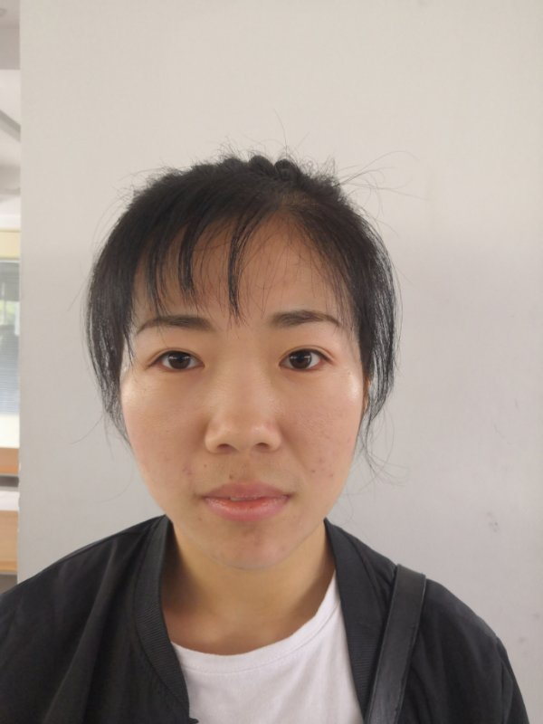
 |  |  |  | 苏 州 工 业 园 区 疾 病 防 治 中 心
 |  |  |  | 苏 州 工 业 园 区 体 检 中 心
* 1520190507045 * |  |  |  | 体 检 报 告 单
姓名 | 徐亭 |  |  |  |  |  | 性别 | 女 | 身份证号 |  | 370826199001164667
单位 | 友达光电—外包
其他 | 入职体检
眼科 | 左 | 裸眼视力 | 1.0 |  |  | 矫正 视力 |  |  |  | 矫正 度数 |  |  | 色觉：正常 | 医生签字： 丁俭
 | 右 |  | 1.0 |  |  |  |  |  |  |  |  |  | 其他：
五官科 | 听力 | 左 正常 |  |  |  | 耳疾： 无 |  |  |  | 嗅觉：正常 |  |  | 鼻病：无 | 医生签字： 高琴
 |  | 右 正常 |  |  |  | 颜面部：未见异常 |  |  |  | 咽喉：正常 |  |  | 唇腭：未见异常
 | 门齿：有 |  |  |  |  | 口吃： 无 |  |  |  | 其他： _
外科 | 身高：165 cm |  |  |  | 皮肤： 未见异常 |  |  |  | 淋巴：未触及 |  |  | 甲状腺： 未见异常 |  | 医生签字： 彭文忠
 | 体重：55.0 Kg |  |  |  | 脊柱： 正常 |  |  |  | 四肢：无异常 |  |  | 扁平足： 无
 | 关节：未见异常 |  |  |  |  |  |  |  | 其他： _
内科 | 血压： 98 / 60 mmHg |  |  |  |  | 心率：91 次/分 |  |  |  | 医生：刘祥光 |  | 发育及营养状况：正常 |  | 医生签字： 薛荣华
 | 肺及呼吸道： 二肺呼吸音清 |  |  |  |  |  |  |  |  | 神经及精神： 未见异常
 | 心脏及血管： 律齐，无杂音 |  |  |  |  |  |  |  |  | 肝： 未扪及
 | 脾： 未扪及 |  |  |  |  |  |  |  |  | 其他：_
化验 | 血： |  |  |  |  |  |  |  |  |  |  |  |  | 医生签字： 封华
 | RBC 3.66 10e12/L WBC 5.2 10e9/L PLT 204 10e9/L MCH 32.2 Pg MCHC 354 g/L
 | HGB 118 g/l MID 0.2 10e9/L MPV 7.9 fl GRA 3.1 10e9/L
 | MCV 91 fl LYM 1.9 10e9/L HCT 0.333 RDW 13.8 %
 | MIDp 4.3% GRAp 59 % LYMp 36.7 %
 | 谷丙转氨酶： 9U/L (正常值≤42IU/L) 谷草转氨酶： 11U/L (正常值≤37IU/L)
尿检 | 蛋白质 Neg 血 Neg 葡萄糖 Neg 白细胞 Neg |  |  |  |  |  |  |  |  |  |  |  |  | 医生签字： 周强
 | 酮体 Neg 尿胆原 Normnl 胆红素 Neg 亚硝酸盐 Neg
 | 维生素C 0 mnol/L 比重 ﹥=1.030 酸碱度 5.5 微白蛋白 Neg g/L
心电图检查： 正常心电图 |  |  |  |  |  |  |  |  |  |  |  |  |  | 医生签字： 吕晓梅
胸部X光检查： 心肺透视未见异常 |  |  |  |  |  |  |  |  |  |  |  |  |  | 医生签字： 邱晶
体 检 结 果 | 所检项目未见异常 |  |  |  |  |  |  |  | 体 检 建 议 | 合格

主检医师： |  |  |  |  |  |  |  | 体检日期： 2019-05-07
 |  |  |  |  |  |  |  | 打印日期： 2019-05-07
复查注意事项：
1.复查凭本报告单周一至周六上午7:00-11:00在本体检中心进行复查，请先在服务台办理相关手续；2.只复查一次； |  |  |  |  |  |  |  |  |  |  |  |  |  | 扫一扫 辩真伪
3.复查前请注意休息，避免激烈运动； 4.复查肝功能当日请空腹； 5.复查尿常规请避开月经期。

